学習内容
モジュールとパッケージ（サードパーティーのライブラリ）

 | PyPIといって自分が作ったものをリポジトリに登録したり、
 | ほかの人が作成したＰｙｔｈｏｎのライブラリを使用することができるサイトがあります。

 | https://pypi.org/
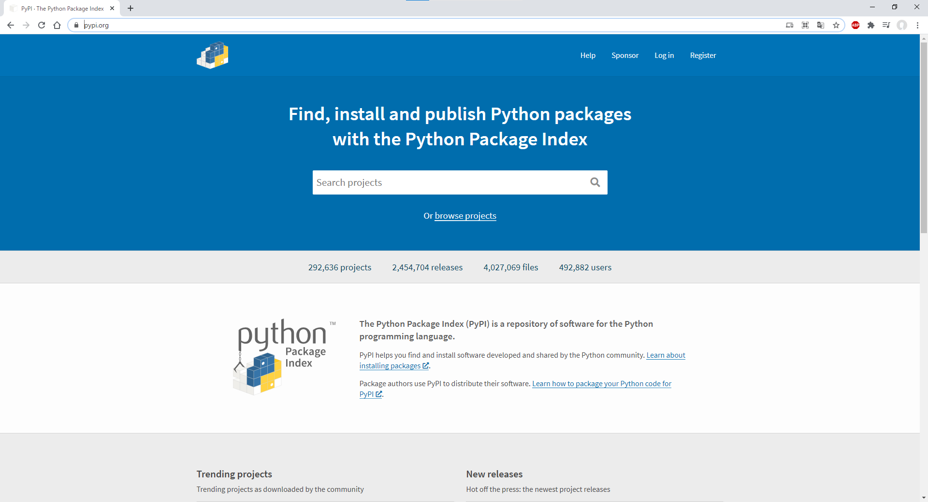

 | 今回は試しにtermcolorというライブラリを使ってみます。

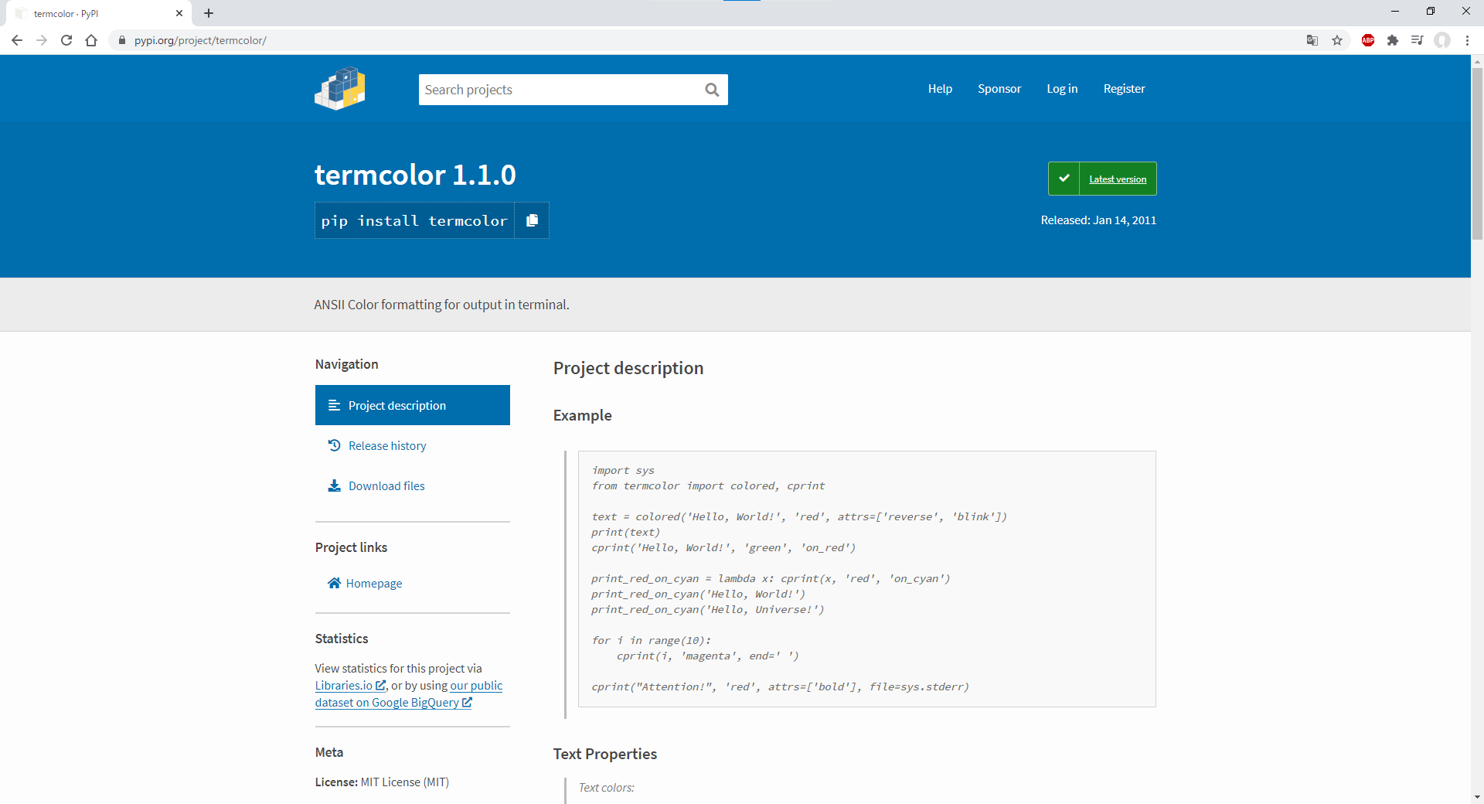

 | Ｐｙｔｈｏｎｄではこれを扱うときにダウンロードして展開して導入するという事をしなくても
 | ピップインストールという方法で導入することができます。

 | パイチャームからインストールする方法としては。

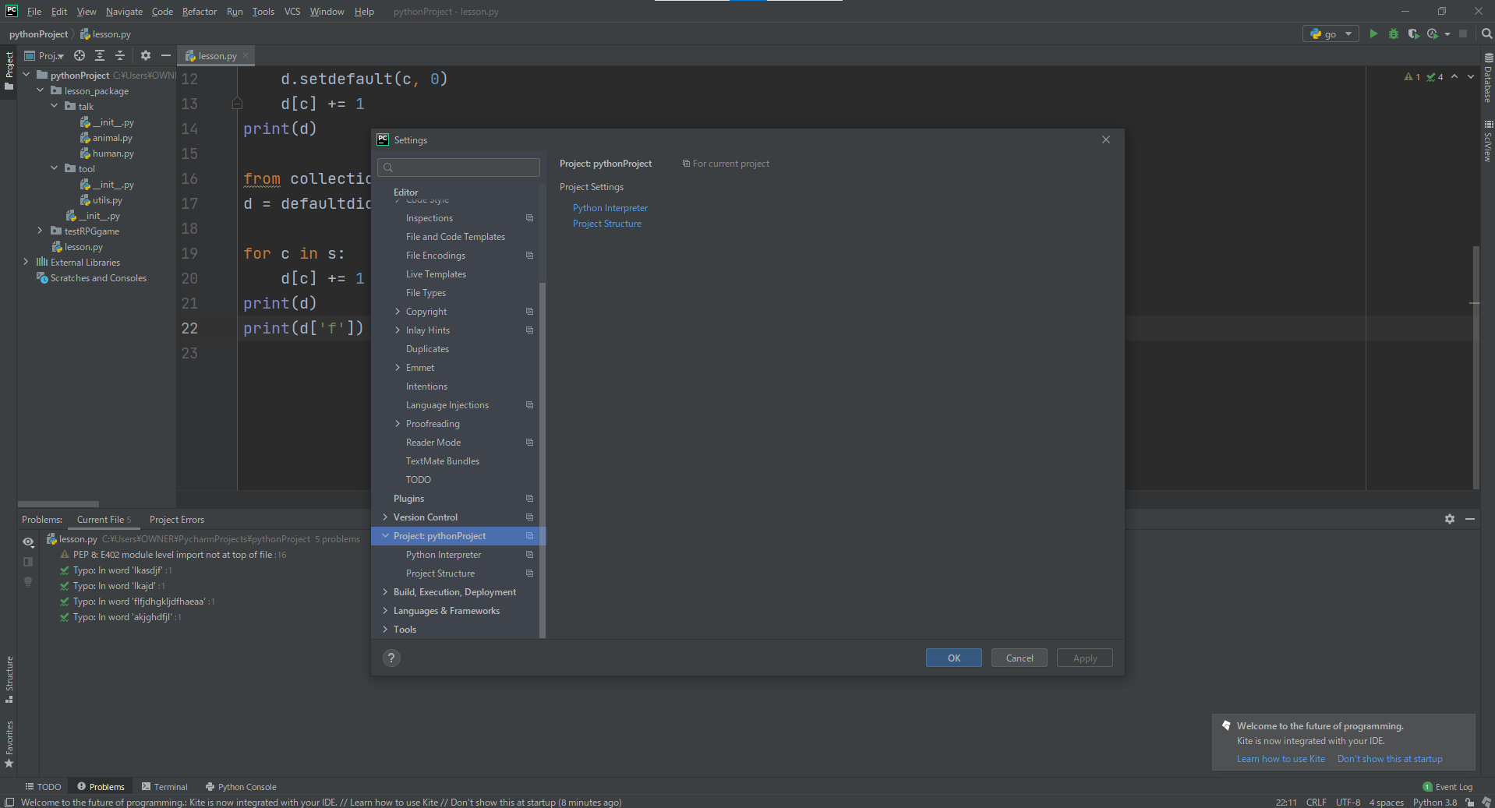

 | 設定を開き、

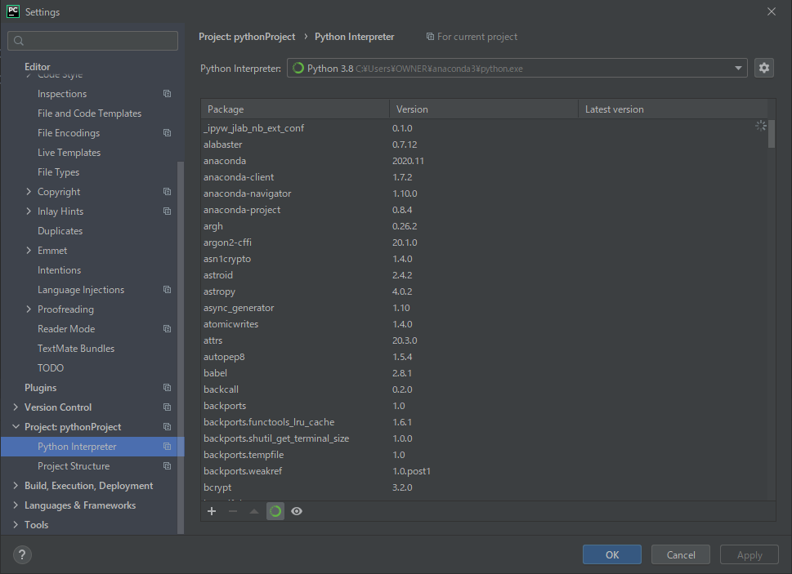

 | Python Interpreterを選択します。
 | ここではすでに導入されているパッケージの一覧を見ることができます。

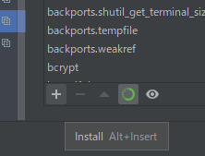

 | 画面左下らへんにある＋ボタンを押して

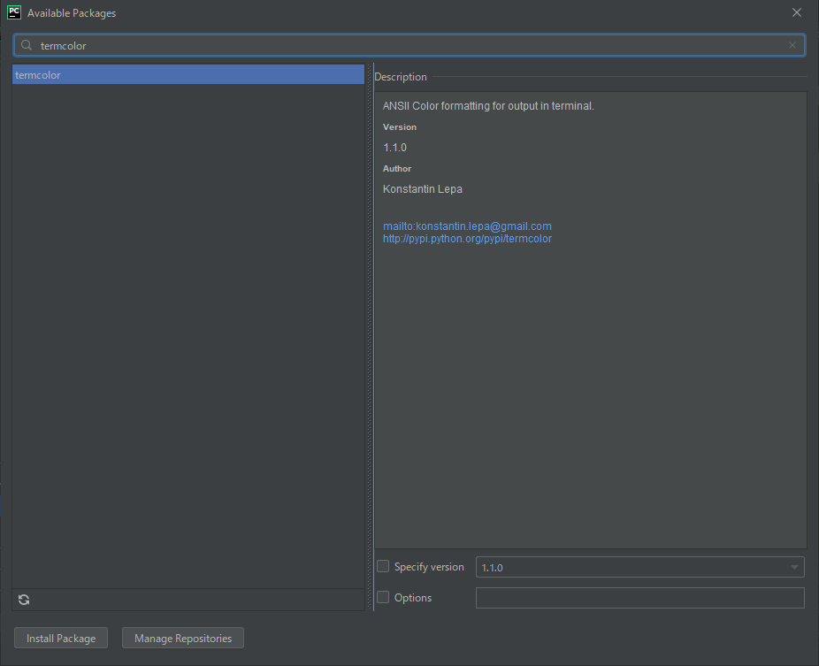

 | termcolorと検索します。

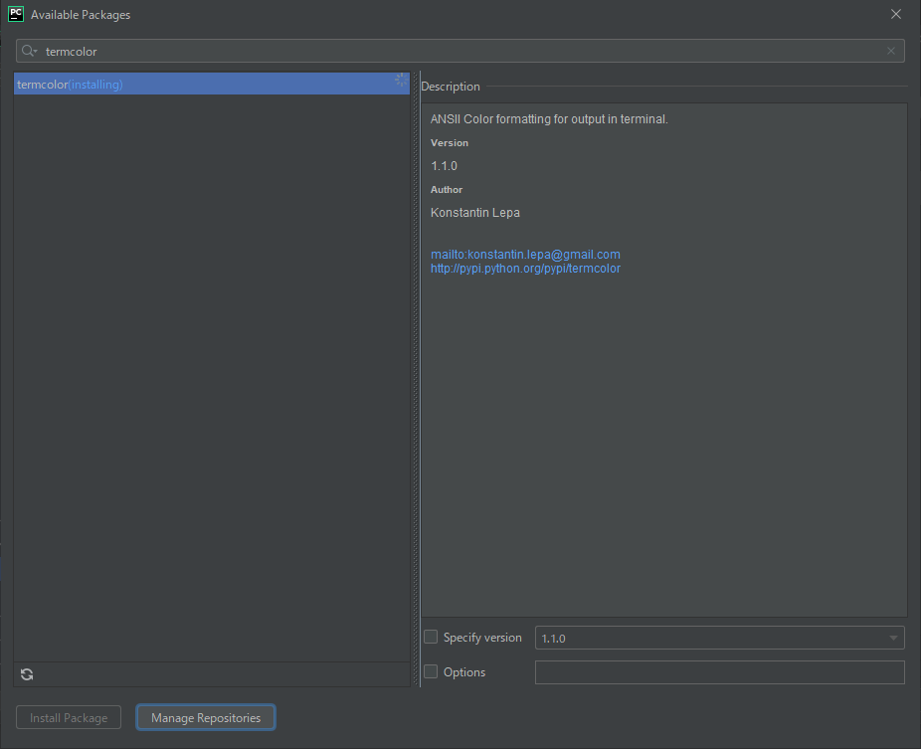

 | 左下のInstallPackageを押してインストールします。

 | 成功しました。

 | 後は閉じてソースコードにて実際に扱ってみます。

 | の前にコマンドラインからもダウンロードできるということも記述しておきます。

 | 上記のコマンドでダウンロードが開始されます。

 | 今回は以下をImportします。

 | 通常のprint関数では白色で表示されましたが、termcolorによって上記のように記述することで
 | 赤文字のtestを表示することができました。

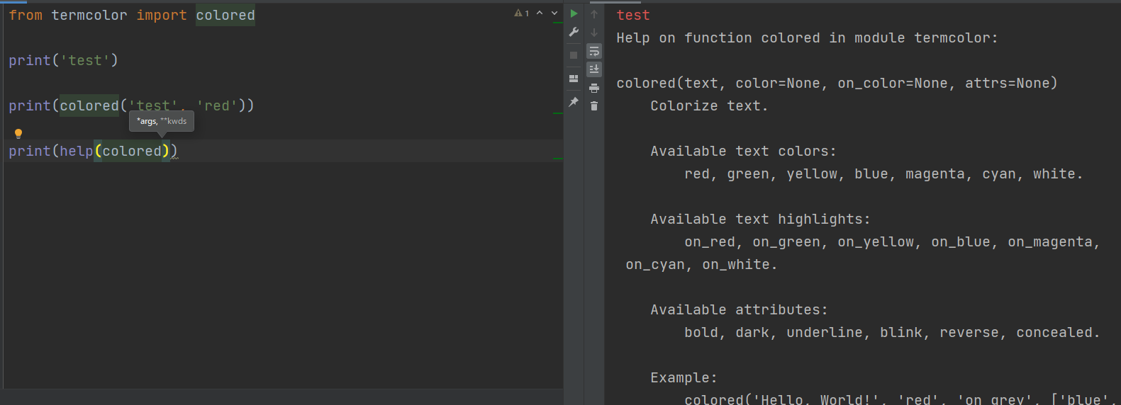

 | 使い方を見るときはhelp関数を用いることで見ることができます。

モジュールとパッケージ（Importする際の記述の仕方）

 | このようにImportする際にカンマで区切って行う方法もできますが、これは推奨されていません

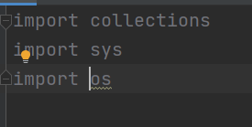

 | Importする際はこのように分けて記述することを推奨してます。

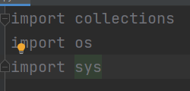

 | また、Importする順番もアルファベット順に記述するのが見やすいのでこのように並べ替えます。

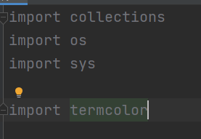

 | また、標準ライブラリとサードパーティ製のライブラリは一行空けて記述するのが望ましいとされています。

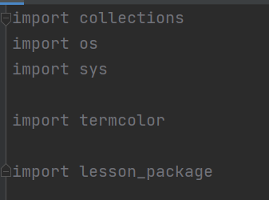

 | 自分たちで作成したパッケージについても一行空けて記述します。

 | 記述の順番としては、標準ライブラリ、サードパーティー、自分たちのライブラリ、ローカルファイル
 | の順で記述します。

 | サードパーティー製のライブラリの格納場所としては、

 | 上記を参照するとあります。

 | コード上でも確認してみます。

 | 格納位置を確認する事ができました。

 | Pythonが読み込むシスパスというのがるのですが、

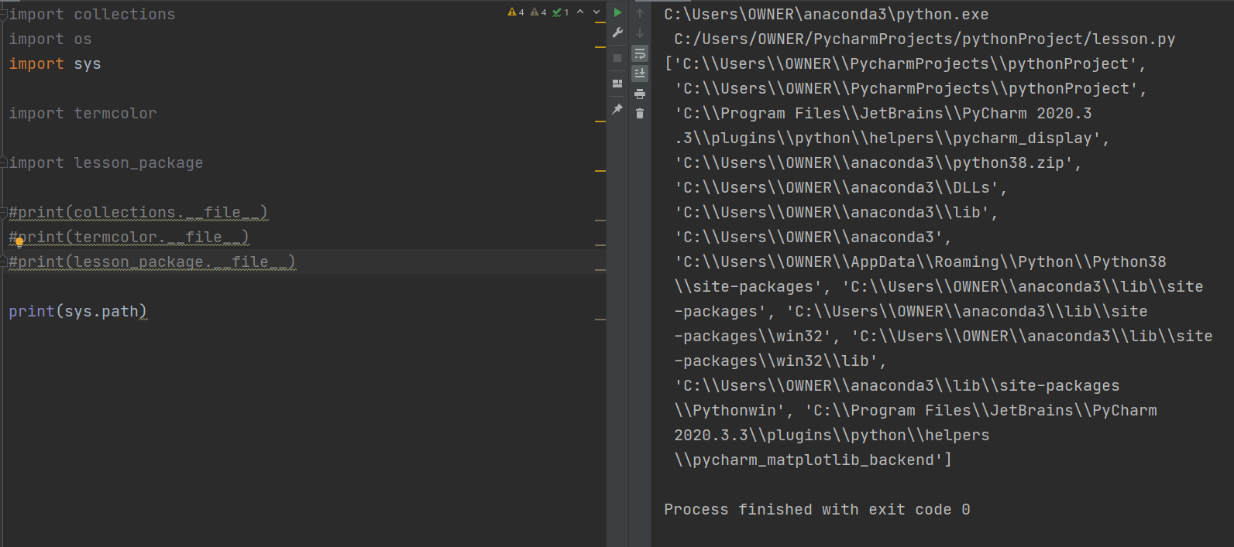

 | このようにパッケージを読み込む順番が記述されていますが、ここ以外にパッケージをおいてしまうと
 | 読み込まないので格納場所には気を付ける。

オブジェクトとクラス（クラスの定義）

 | ｓという変数を定義して文字列を格納し、それをキャピタライズすると

 | このように書くことができます。

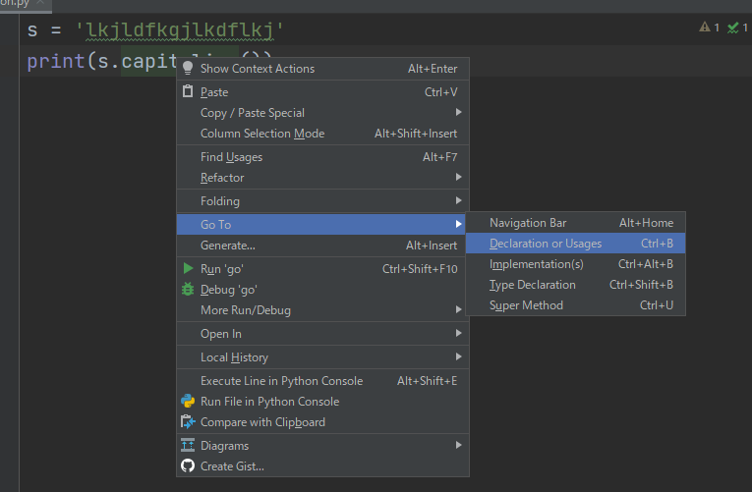

 | capitalizeを右クリックして図のように選ぶと、

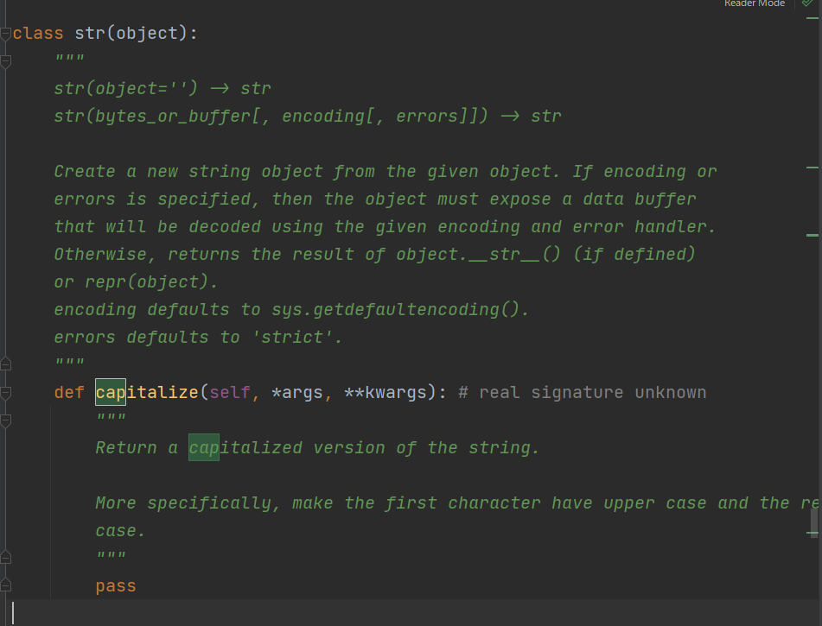

 | strのクラスの中にメソッドとしてcapitalizeというものがあり、
 | こんかいはこのようなオブジェクトを作っていきます。

 | このようにclassを定義して、

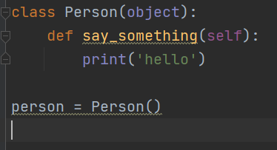

 | クラスを呼び出します。

 | そのうえで関数を呼び出し、実行するとhelloと出力されました。
 | Personというクラスをあらかじめ定義することで、人には何ができるかという事を事前に確定させておく
 | 事で見た目のコード的にも人は何か言うことはhelloです。という事を簡潔に記述することができます。

 | このように、関数を定義して出力することもできますが、
 | コードを書く毎に関数を定義するよりも人とはこういうことができるというように
 | オブジェクト指向という意味で単純明快に扱うことができる。

 | また、Python３ではクラスを定義するときに

 | このように（object)を省略しても大丈夫です。
 | ただし、Python３ではこの(object)を付けることで、後から出てくる継承の内容で
 | ベースクラスとして扱われるので、今回は記述したままで使います。

オブジェクトとクラス（クラスの初期化とクラス変数）

 | クラスの初期化に関して以下のように行います。

 | __init__関数を作成して、上記のようにクラスを呼び出しただけの状態で実行すると、
 | __init__関数だけが実行されました。

 | つまり、このクラスが呼び出されたときに実行されるという事なので初期設定等は
 | この中で行うといいという事です。

 | 例えば、このPersonというクラスに人の名前を保持させたいときには、上記のようにselfの中のnameに
 | 関数を呼び出したときの引数を入れることができて、
 | 実行すると、初期設定時点でMikeというのが表示されました。

 | このとき、クラスに対して初期設定でMikeと入れたので同じクラスの別の関数でも扱うことができます。

 | このようにsay_somethingを呼び出すと、Mikeが出てきました。
 | say_somethingの関数でselfというのを引数にしていますが、これはクラスを初期設定した時の
 | 値を引き継ぐために必要になるものですので、必ず入れる必要があります。

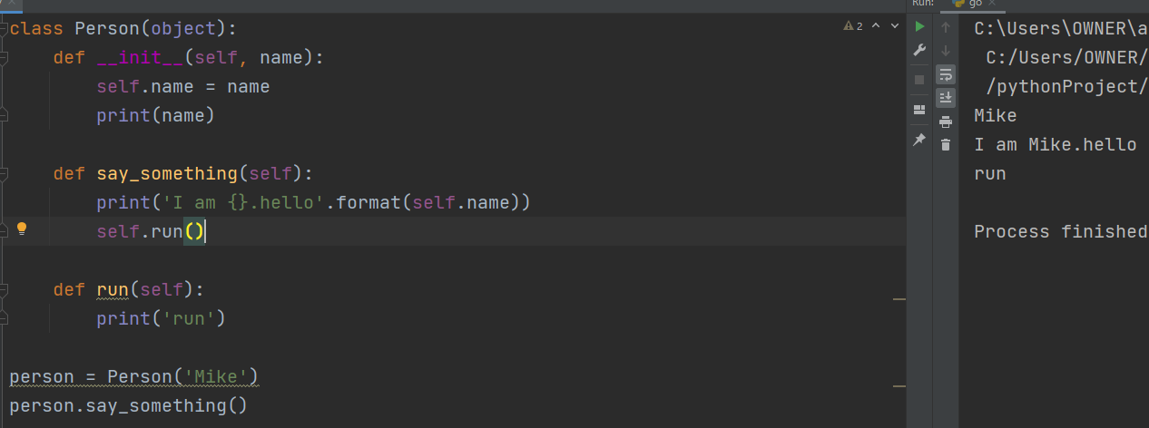

 | また、このようにクラス内で他の関数にアクセスするときにselfを介して呼び出すこともできます。

 | このように引数のやり取もできます。

最後に、

 | 今回は、前回のライブラリについてのつづきと、クラスについて学習しました。
 | こないだお試しでゲーム作ってみます。と書いていましたが、コードがグチャグチャで煩雑になっている
 | ので、今回のクラスの考え方を用いればもっと視覚的にもわかりやすいものを書けるのではないかと
 | 思いました。
 | 今日合わせて課題提出は2回となりましたが、最後まで自分のためと思ってきっちりやりたいと思います。
 | 以上。

